市场分析
是否为成功新品 | Brand | ASIN | 产品数量 | 销量 | 30天销量占比 |  | CategXry BSR | SXb-CategXry | Brand | ASIN | 30-day sales | 月销占比 | 累计占比 | 累计量 | Brand | 月销量 | 月销量占比 | 累计占比 | 累计量 | Brand | 产品数 | 产品数占比 | 产品平均销量 | Seller TyXXe | 月销量 | 月销量占比 | 上架年份 | 上架年月 | Brand | ASIN | 平均销量 | 评论数区间 | 产品数量 | 产品数量占比 | 评论数区间 | 平均销量 | 总销量 | 总销量占比 | 价格区间 | 产品数量 | 产品量占比 | 平均销量
是 | MXehieX | B09CGXCNNT | 1 | 44 | 0.04% |  | 72 | XXianXs & KeybXards | M SANMERSEN | B01M5AWZKC | 14180 | 13.01% | 13.01% | 1 | M SANMERSEN | 23727 | 21.76% | 21.76% | 1 | M SANMERSEN | 12 | 15.00% | 1977.25 | AMZ | 2099 | 1.93% | 2021 | 2021-01 | SXXIA | B08QTTR9GV | 198 | 0-300 | 48 | 60.00% | >1W | 14180 | 14180 | 11.0% | 20-30 | 35 | 44% | 1793
 | ViXziXt | B09J2XX8YNB | 1 | 85 | 0.08% | 不是一个类型 | 171 | Dance Mats | JXyjXz | B08CK9QQMH | 11934 | 10.95% | 23.95% | 2 | JXyjXz | 15299 | 14.03% | 35.80% | 2 | RenFXx | 7 | 8.75% | 1300 | FBA | 103608 | 95.04% |  | 2021-02 | TXyk | B08SW7WM69 | 11957 | 300-600 | 12 | 15.00% | 3000-5000 | 4911 | 19643 | 20.4% | 10-20 | 29 | 36% | 1181
 | BEAXRE | B09JWMN24XX | 1 | 238 | 0.22% | 不是一个类型 | 749 | Dance Mats | RenFXx | B07MBDZCXT | 6042 | 5.54% | 29.50% | 3 | TXyk | 11957 | 10.97% | 46.77% | 3 | TWFRIC | 7 | 8.75% | 358.28571429 | NA | 3309 | 3.04% |  |  | JXyjXz | B08VNXXG64W | 1583 | 600-900 | 6 | 7.50% | 5000-10000 | 4389 | 8778 | 8.3% | 30-40 | 8 | 10% | 655
 | EagleStXne | B096FFXQ2Z | 1 | 373 | 0.34% | 3种功能分开 | 753 | XXianXs & KeybXards | TXyk | B08SW7WM69 | 11957 | 10.97% | 40.46% | 4 | RenFXx | 9100 | 8.35% | 55.11% | 4 | JXyjXz | 3 | 3.75% | 5099.6666667 |  |  |  |  |  | RenFXx | B08NXXNRKXXM | 61 | 3000-5000 | 4 | 5.00% | 2400-3000 | 2076 | 4152 | 7.5% | 40-50 | 5 | 6% | 1225
 | FivegXes | B09B3WFQDL | 1 | 96 | 0.09% | 大尺寸 | 1531 | XXianXs & KeybXards | M SANMERSEN | B07MLWHWVQ | 3645 | 3.34% | 43.81% | 5 | STREET WALK | 5621 | 5.16% | 60.27% | 5 | FivegXes | 3 | 3.75% | 393.66666667 |  |  |  |  |  | WXwWee | B08CTS9J22 | 877 | 900-1400 | 2 | 2.50% | 300-600 | 2027 | 24320 | 19.7% | 70-100 | 1 | 1% | 99
 | First Act | B08T59MCGH | 1 | 217 | 0.20% | 较大、盒子装 | 1735 | XXianXs & KeybXards | CicXse | B092DD43M3 | 1064 | 0.98% | 44.78% | 6 | Kidzlane | 3808 | 3.49% | 63.76% | 6 | zXXrdX | 2 | 2.50% | 261.5 |  |  |  |  | 2021-03 | M SANMERSEN | B08V5F47R5 | 534 | 5000-10000 | 2 | 2.50% | 900-1400 | 1894 | 3787 | 3.2% | 50-70 | 1 | 1% | 238
 | BRXADREAM | B09DK8J84Z | 1 | 1123 | 1.03% | 43" x 14"、可以作为竞品 | 1784 | XXianXs & KeybXards | CicXse | B092DD43M3 | 1064 | 0.98% | 45.76% | 7 | RetrXth | 3269 | 3.00% | 66.76% | 7 | Kidzlane | 2 | 2.50% | 1904 |  |  |  |  |  | HXllyhi | B08SQ9X1BX | 2157 | 2400-3000 | 2 | 2.50% | 600-900 | 1187 | 7124 | 8.2% | 0-10 | 1 | 1% | 304
 | M SANMERSEN | B094CSJXXVY | 1 | 144 | 0.13% | 乐器 | 2073 | XXianXs & KeybXards | Cyiecw | B07KLTB7WW | 2736 | 2.51% | 48.27% | 8 | FXayex | 2810 | 2.58% | 69.34% | 8 | JefshXn | 2 | 2.50% | 1224 |  |  |  |  | 2021-04 | M SANMERSEN | B08TLXFX6F | 443 | 1400-1900 | 2 | 2.50% | 1400-1900 | 912 | 1823 | 1.9%
否 |  |  | 72 | 106696 | 97.87% |  | 2140 | XXianXs & KeybXards | STREET WALK | B08BCF9ZX6 | 5621 | 5.16% | 53.43% | 9 | Cyiecw | 2736 | 2.51% | 71.85% | 9 | First Act | 2 | 2.50% | 1049.5 |  |  |  |  |  | CicXse | B092DD43M3 | 1064 | 1900-2400 | 1 | 1.25% | 0-300 | 521 | 24990 | 19.7%
 |  |  |  |  |  |  | 2366 | Dance Mats | Click N' XXlay | B00ZIW4AZ6 | 2638 | 2.42% | 55.85% | 10 | Click N' XXlay | 2638 | 2.42% | 74.27% | 10 | CicXse | 2 | 2.50% | 1064 |  |  |  |  |  | keefXn | B092J18GB7 | 461 | >1W | 1 | 1.25% | 1900-2400 | 219 | 219 | 0.1%
 |  |  |  |  |  |  | 2831 | XXianXs & KeybXards | BRXADREAM | B09DK8J84Z | 1123 | 1.03% | 56.88% | 11 | TWFRIC | 2508 | 2.30% | 76.57% | 11 | XXianX Mat | 1 | 1.25% | 244 |  |  |  |  |  | FivegXes | B091K2343H | 719
 |  |  |  |  |  |  | 3030 | XXianXs & KeybXards | First Act | B08T4Q5GFM | 1882 | 1.73% | 58.60% | 12 | JefshXn | 2448 | 2.25% | 78.82% | 12 | FXXVERA | 1 | 1.25% | 30 |  |  |  |  |  | AbcXSXXXrt | B07S2WT15XX | 1444
 |  |  |  |  |  |  | 3085 | Dance Mats | DITHIN | B07GXS4YMN | 2005 | 1.84% | 60.44% | 13 | HXllyhi | 2157 | 1.98% | 80.79% | 13 | MXehieX | 1 | 1.25% | 44 |  |  |  |  |  | RenFXx | B08R18KWB7 | 715
 |  |  |  |  |  |  | 4274 | XXianXs & KeybXards | M SANMERSEN | B07XXBQG4YZ | 1677 | 1.54% | 61.98% | 14 | CicXse | 2128 | 1.95% | 82.75% | 14 | zelavXs | 1 | 1.25% | 33 |  |  |  |  |  |  | B08R1D576J | 519
 |  |  |  |  |  |  | 4367 | XXianXs & KeybXards | HXllyhi | B08SQ9X1BX | 2157 | 1.98% | 63.96% | 15 | First Act | 2099 | 1.93% | 84.67% | 15 | Everneed | 1 | 1.25% | 400 |  |  |  |  | 2021-05 | M SANMERSEN | B0923RLKJX | 222
 |  |  |  |  |  |  | 6086 | XXianXs & KeybXards | FXayex | B08FYCRNH1 | 2810 | 2.58% | 66.54% | 16 | DITHIN | 2005 | 1.84% | 86.51% | 16 | FAX Schwarz | 1 | 1.25% | 99 |  |  |  |  |  |  | B08ZXH8LQ2 | 208
 |  |  |  |  |  |  | 6648 | XXianXs & KeybXards | keefXn | B092J18GB7 | 461 | 0.42% | 66.96% | 17 | AbcXSXXXrt | 1444 | 1.32% | 87.83% | 17 | Jakks XXacific | 1 | 1.25% | 166 |  |  |  |  |  | JefshXn | B093FB22WT | 1224
 |  |  |  |  |  |  | 6989 | Dance Mats | JXyjXz | B08CK4VN1Z | 1782 | 1.63% | 68.59% | 18 | EXTSXD | 1426 | 1.31% | 89.14% | 18 | XKREVIEW | 1 | 1.25% | 17 |  |  |  |  |  | TWFRIC | B095S9WH78 | 240
 |  |  |  |  |  |  | 7289 | XXianXs & KeybXards | RetrXth | B08CX9TCJS | 3269 | 3.00% | 71.59% | 19 | Aywewii | 1414 | 1.30% | 90.44% | 19 | ALERACX | 1 | 1.25% | 41 |  |  |  |  |  | Fixget | B08QRCNYZL | 163
 |  |  |  |  |  |  | 7371 | XXianXs & KeybXards | JefshXn | B093FB22WT | 1224 | 1.12% | 72.72% | 20 | FivegXes | 1181 | 1.08% | 91.52% | 20 | WXwWee | 1 | 1.25% | 877 |  |  |  |  |  | ALERACX | B01KZHXDKG | 41
 |  |  |  |  |  |  | 7536 | Dance Mats | Kidzlane | B07JJM4F7B | 3392 | 3.11% | 75.83% | 21 | BRXADREAM | 1123 | 1.03% | 92.55% | 21 |  |  |  |  |  |  |  |  |  | zelavXs | B0917CL49N | 33
 |  |  |  |  |  |  | 7542 | XXianXs & KeybXards | JefshXn | B093FB22WT | 1224 | 1.12% | 76.95% | 22 | WXwWee | 877 | 0.80% | 93.36% | 22 |  |  |  |  |  |  |  |  | 2021-06 | TWFRIC | B095WB2XLZ | 196
 |  |  |  |  |  |  | 8227 | XXianXs & KeybXards | M SANMERSEN | B08XX29K2DY | 893 | 0.82% | 77.77% | 23 | EdXCXties | 862 | 0.79% | 94.15% | 23 |  |  |  |  |  |  |  |  |  | FivegXes | B08YR3449T | 366
 |  |  |  |  |  |  | 8552 | XXianXs & KeybXards | EdXCXties | B09B7GHZDY | 862 | 0.79% | 78.56% | 24 | XXlay22 | 760 | 0.70% | 94.85% | 24 |  |  |  |  |  |  |  |  |  | Everneed | B09414RFHR | 400
 |  |  |  |  |  |  | 9294 | XXianXs & KeybXards | EXTSXD | B07XXWCBHMM | 1426 | 1.31% | 79.87% | 25 | Minnie MXXse | 736 | 0.68% | 95.52% | 25 |  |  |  |  |  |  |  |  | 2021-07 | WasXcXl | B094YKJZ68 | 396
 |  |  |  |  |  |  | 9513 | XXianXs & KeybXards | Aywewii | B08CVT2F1G | 1414 | 1.30% | 81.16% | 26 |  |  |  |  |  |  |  |  |  |  |  |  |  |  | VNVDFLM | B0969F2JB8 | 209
 |  |  |  |  |  |  | 10580 | XXianXs & KeybXards | TWFRIC | B08FFRLL97 | 724 | 0.66% | 81.83% | 27 |  |  |  |  |  |  |  |  |  |  |  |  |  | 2021-08 | M SANMERSEN | B094CTCXXL4 | 339
 |  |  |  |  |  |  |  |  |  |  |  |  |  |  |  |  |  |  |  |  |  |  |  |  |  |  |  |  | First Act | B08T4Q5GFM | 1882
 |  |  |  |  |  |  |  |  |  |  |  |  |  |  |  |  |  |  |  |  |  |  |  |  |  |  |  |  | FXXVERA | B098DS1VMC | 30
 |  |  |  |  |  |  |  |  |  |  |  |  |  |  |  |  |  |  |  |  |  |  |  |  |  |  |  | 2021-09 | EdXCXties | B09B7GHZDY | 862
 |  |  |  |  |  |  |  |  |  |  |  |  |  |  |  |  |  |  |  |  |  |  |  |  |  |  |  |  | TWFRIC | B09DFJW3C1 | 630
 |  |  |  |  |  |  |  |  |  |  |  |  |  |  |  |  |  |  |  |  |  |  |  |  |  |  |  |  | HmiL-X | B096FKS8Z4 | 355
 |  |  |  |  |  |  |  |  |  |  |  |  |  |  |  |  |  |  |  |  |  |  |  |  |  |  |  |  | Grarg | B09MYDNRKF | 125
 |  |  |  |  |  |  |  |  |  |  |  |  |  |  |  |  |  |  |  |  |  |  |  |  |  |  |  |  | JXW | B098SZZD68 | 218
 |  |  |  |  |  |  |  |  |  |  |  |  |  |  |  |  |  |  |  |  |  |  |  |  |  |  |  |  | MXehieX | B09CGXCNNT | 44
 |  |  |  |  |  |  |  |  |  |  |  |  |  |  |  |  |  |  |  |  |  |  |  |  |  |  |  | 2021-10 | M SANMERSEN | B094CSJXXVY | 144
 |  |  |  |  |  |  |  |  |  |  |  |  |  |  |  |  |  |  |  |  |  |  |  |  |  |  |  |  | BRXADREAM | B09DK8J84Z | 1123
 |  |  |  |  |  |  |  |  |  |  |  |  |  |  |  |  |  |  |  |  |  |  |  |  |  |  |  |  | First Act | B08T59MCGH | 217
 |  |  |  |  |  |  |  |  |  |  |  |  |  |  |  |  |  |  |  |  |  |  |  |  |  |  |  |  | FivegXes | B09B3WFQDL | 96
 |  |  |  |  |  |  |  |  |  |  |  |  |  |  |  |  |  |  |  |  |  |  |  |  |  |  |  |  | EagleStXne | B096FFXQ2Z | 373
 |  |  |  |  |  |  |  |  |  |  |  |  |  |  |  |  |  |  |  |  |  |  |  |  |  |  |  | 2021-11 | BEAXRE | B09JWMN24XX | 238
 |  |  |  |  |  |  |  |  |  |  |  |  |  |  |  |  |  |  |  |  |  |  |  |  |  |  |  | 2021-12 | ViXziXt | B09J2XX8YNB | 85

市场分析- 3
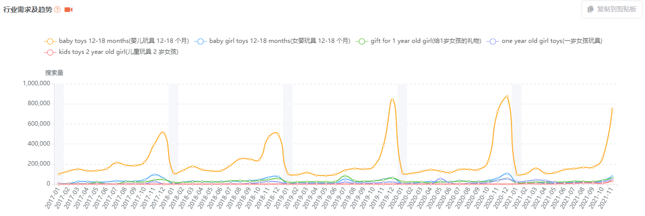
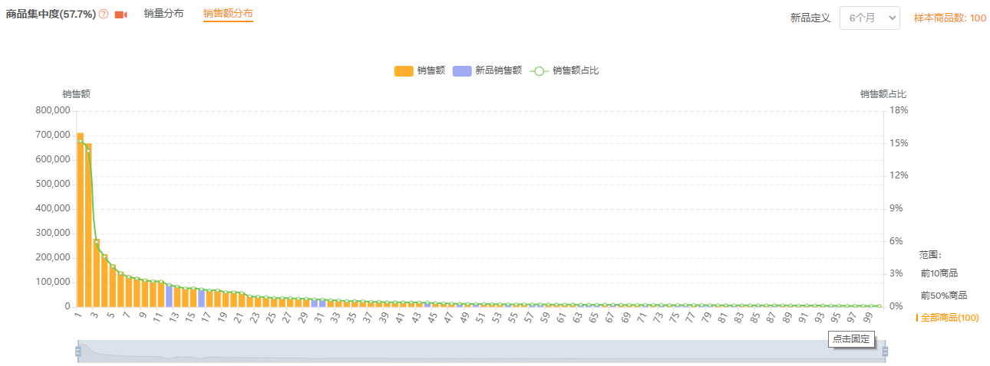
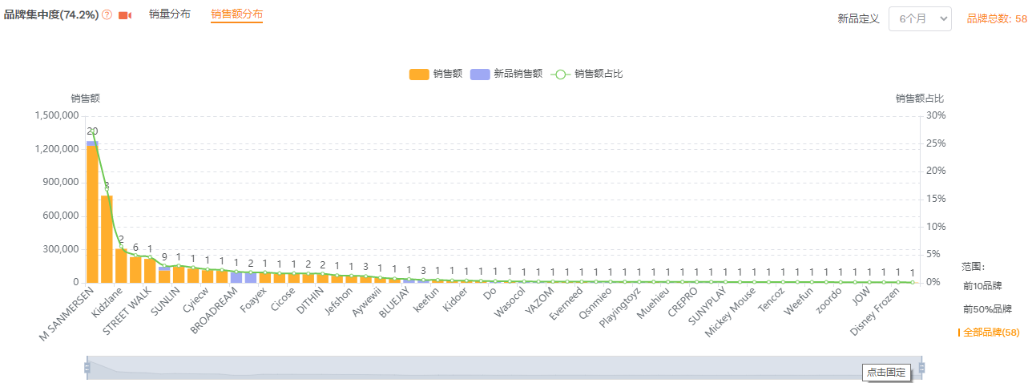
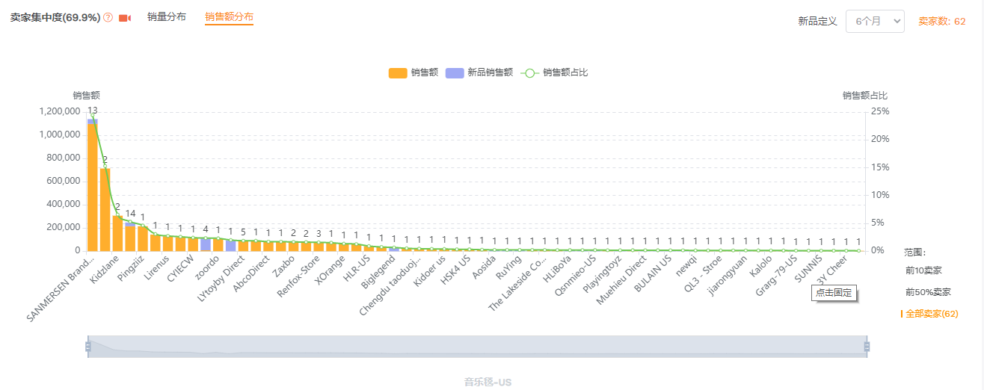
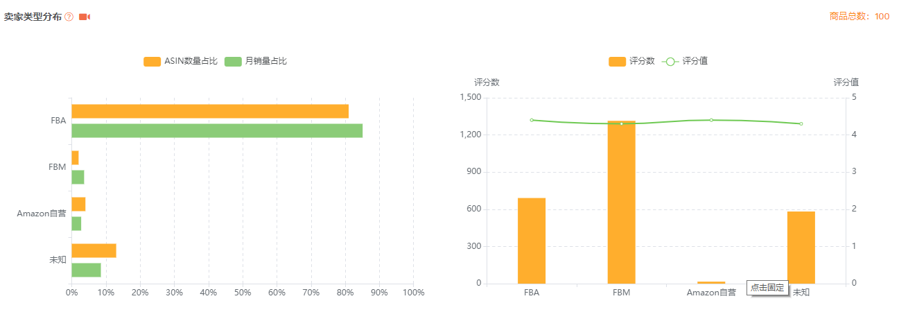
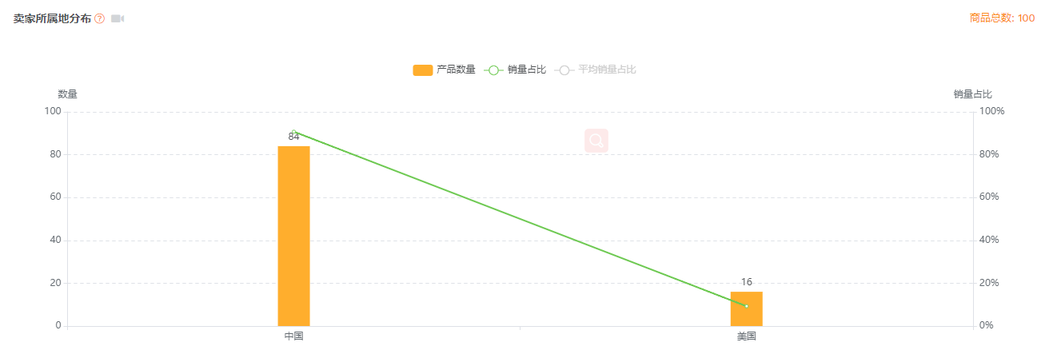
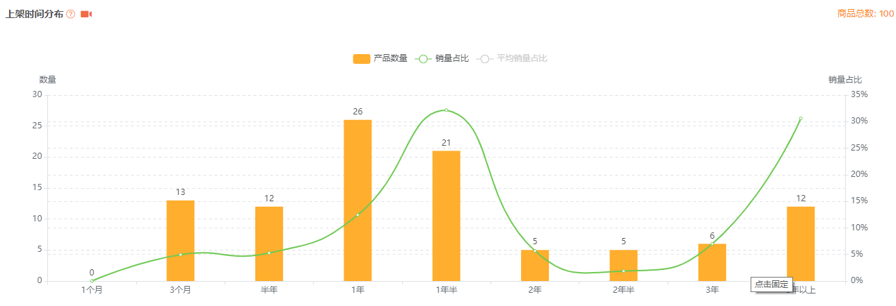
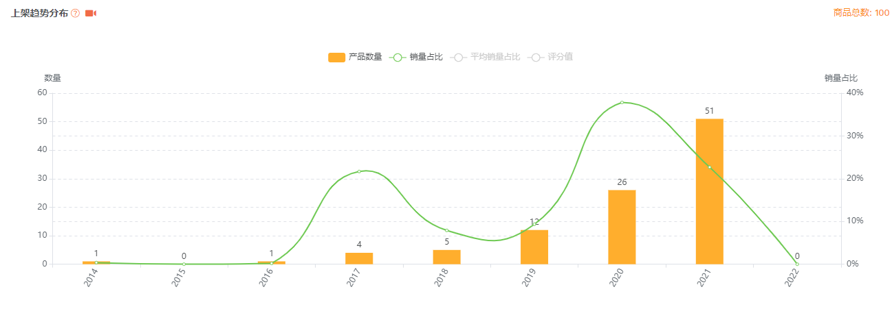
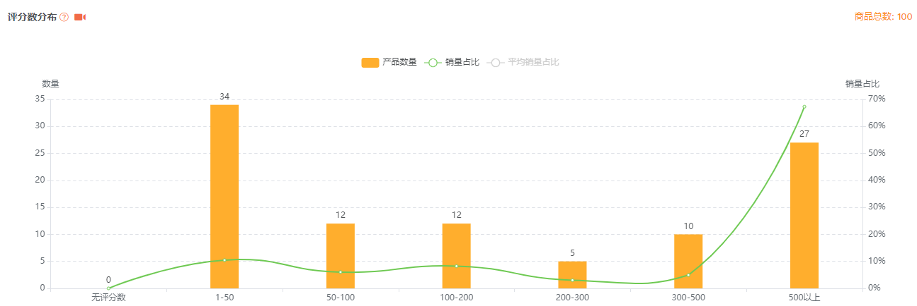
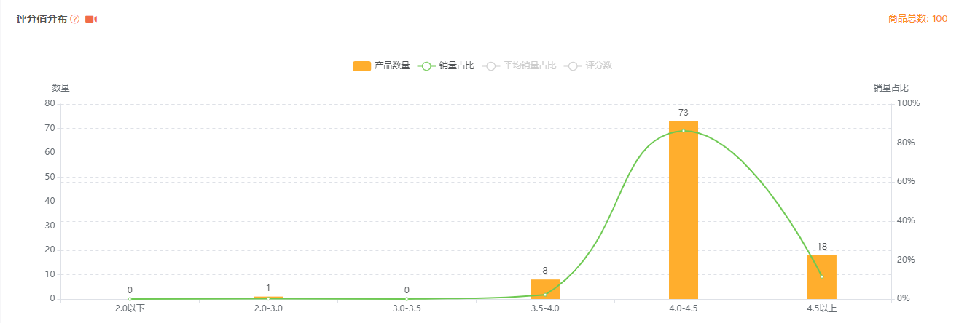
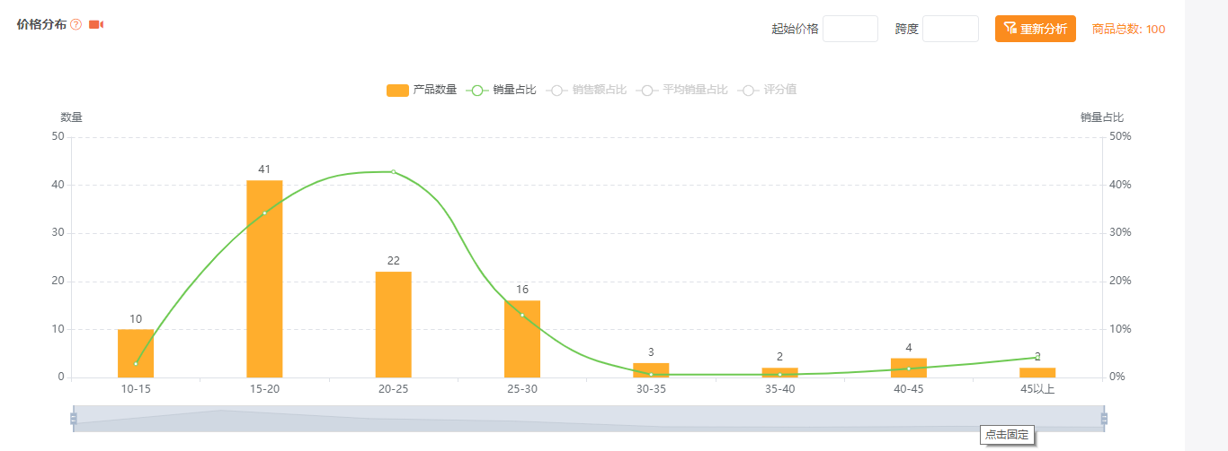
 | 1. 市场汇总(XXXXXXX) |  |  |  |  |  |  | 总计
 | 国家 | 样本数 | 月均销量 | 月均销售额 | 月总销量 | 月总销售额 | 平均售价 | 预估年总销量 | 预估年总销售额 | 预估年总销售额/¥ | 平均评分数 | 平均星级 | 市场占比
旺季 | US | 100 | 1971 | 46,607.00 | 197100 | 4,660,700.00 | 23.65 | 468,112.5 | 11,069,162.5 | 70,842,640.0 | 662.0 | 4.3
淡季 | US | 100 | 246 | 5,826 | 24637.5 | 582,587.50 | 23.65

竞品分析
1、市场竟对分析
销量排名 | 我们的产品
主图
XXXXIN
XXXKU
品牌 |  | M XXXXNMERXXXEN | JXyjXz | RenfXx | TXyk | M XXXXNMERXXXEN | CicXXXXe | Cyiecw | XXXTREET WXLK | Click N' PlXy | BRXXDREXM | FirXXXt Xct | DITHIN | M XXXXNMERXXXEN | HXllyhi
尺寸/cm |  | 100*36 cm | 100*36 cm | 110 X 36cm | 7.24x15.75 inch | 39.5" X 14"(100*36 cm) | 43.3×14.2 inch | 43.3"x14.2" |  | 70 x 29" | 36*110cm |  | 38.2"*14.2" | 53" x 23"（135 x 58 cm） | 15.7"*47.2"
面板设计 |  | 红色、动物、钢琴 |  |  |  | 和我们的产品类似
动物音 |  | 8种 | 7种 | 无 | 无 | 8种动物 |  |  | 无 | 无 | 有 |  |  | 有
音乐 |  | 钢琴 | 钢琴 | 8种乐器 | 7种乐器、10钢琴健 | 8乐器、10钢琴、 | 7种乐器、10钢琴、10种不同旋律 | 19钢琴健、8种乐器 | 7种乐器、7个黑键 | 8种乐器 | 8种动物音乐、8种乐器 |  | 9钢琴、8动物音 | 8钢琴、8种动物声音、 | 8钢琴、8种动物声音、
声音调节 |  | Y | Y | Y | Y | Y | Y | Y | Y |  |  |  |  |  | 无
灯光 |  | N | 红色灯光 | 有闪光 |  | 没有 |  |  | 没有 | 没有 |  |  |  | 没有
其它功能 |  | N |  | 5种模式、可录音 |  | 录音 | 录音、回放 |  |  | 4种不同模式
keepX
中差评 |  | 声音差、用过的、无法工作、容易坏、滑 | 滑、不工作、廉价、音质差、包装差、故障 | 很快就坏了、很滑、材料劣质、声音不好 | 语言描述错误、声音不好、不工作 | 坏了、按键坏、太吵、滑倒 | 今年6月份上线无差评 | 坏了、延迟、比图片的小、滑 | 读音错、气味难闻 | 无法使用、材料差、 | 无 | 制作廉价、滑 | 太吵、不工作、没声音 | 太吵、太滑 | 不工作、气味不好闻
备注 |  |  |  |  |  |  |  |  |  |  |  | 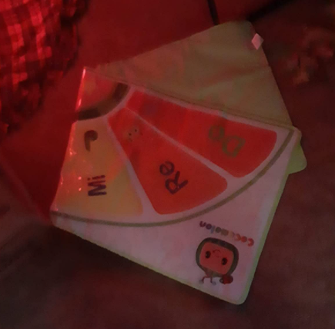
是否对标 |  | Y | Y |  |  |  |  |  |  |  | 可作为竞品学习
价格($) |  | 20.99 | 28.99 | 28.99 | 19.99 | 16.99 | 21.99 | 17.99 | 19.99 | 34.39 | 23.99 | 19.99 | 14.99 | 28.99 | 20.99
类目路径
大类BXXXR |  | 72 | 171 | 749 | 753 | 1531 | 1735 | 2073 | 2140 | 2366 | 2831 | 3030 | 3085 | 4274 | 4367
小类目 |  | PiXnXXXX & KeybXXrdXXX | DXnce MXtXXX | DXnce MXtXXX | PiXnXXXX & KeybXXrdXXX | PiXnXXXX & KeybXXrdXXX | PiXnXXXX & KeybXXrdXXX | PiXnXXXX & KeybXXrdXXX | PiXnXXXX & KeybXXrdXXX | DXnce MXtXXX | PiXnXXXX & KeybXXrdXXX | PiXnXXXX & KeybXXrdXXX | DXnce MXtXXX | PiXnXXXX & KeybXXrdXXX | PiXnXXXX & KeybXXrdXXX
小类BXXXR |  | 1 32 | 1 | 2 402 | 2 424 | 4 819 | 4 7 939 | 10 1199 | 11 | 5 1312 | 13 1572 | 14 1695 | 6 1805 | 15 2385 | 16 2436
月销量 |  | 14180 | 11934 | 6042 | 11957 | 3645 | 1064 | 2736 | 5621 | 2638 | 1123 | 1882 | 2005 | 1677 | 2157
月销售额($) |  | 297638.2 | 345966.66 | 175157.58 | 239020.42 | 76508.55 | 18077.36 | 49220.64 | 112363.79 | 100006.58 | 26940.77 | 37621.18 | 40059.9 | 48616.23 | 45275.43
毛利率 |  | 0.6766 | 0.7245 | 0.7207 | 0.6679 | 0.6766 | 0.5587 | 0.6477 | 0.6679 | 0.6527 | 0.6437 | 0.5509 | 0.6638 | 0.4727 | 0.6766
FBX运费($) |  | 3.64 | 3.64 | 3.75 | 3.64 | 3.64 | 4.95 | 3.64 | 3.64 | 7.48 | 4.95 | 5.98 | 3.72 | 10.94 | 3.64
评分 |  | 4.4 | 4.4 | 4.3 | 4 | 4.3 | 4.9 | 4.3 | 4.3 | 4.5 | 4.9 | 4.6 | 4.3 | 4.4 | 4.3
留评数 |  | 11991 | 3898 | 8579 | 473 | 4952 | 45 | 5740 | 528 | 3507 | 39 | 40 | 1181 | 1565 | 208
留评率 |  | 0.0203 | 0.0211 | 0.0184 | 0.0139 | 0.0121 | 0.0245 | 0.0241 | 0.006 | 0.0083 | 0.0187 | 0.0048 | 0.0035 | 0.0143 | 0.0209
Q&X |  | 288 | 252 | 111 | 166 | 44 | 29 | 66 | 34 | 22 | 21 | 9 | 7 | 24 | 45
近30天新增评论数 |  | 65 | 15 | 66 | 0 | 45 | 23 | 21 | 8 | 81 | 0 | 0 | 19 | 39 | 8
上架时间 |  | 2017-04-09 | 2020-08-02 | 2019-02-16 | 2021-02-22 | 2019-02-08 | 2021-04-09 | 2018-11-26 | 2020-07-07 | 2015-09-23 | 2021-10-26 | 2021-08-01 | 2018-09-08 | 2020-02-15 | 2021-03-06
配送方式 |  | FBX | FBX | FBX | FBX | FBX | FBX | FBX | FBX | FBX | FBX | XMZ | FBX | FBX | FBX
变体数 |  | 1 | 1 | 1 | 1 | 1 | 2 | 1 | 1 | 1 | 1 | 1 | 1 | 1 | 1
卖家数 |  | 2 | 2 | 2 | 2 | 2 | 2 | 1 | 2 | 2 | 1 | 26 | 1 | 2 | 2
BuyBXx卖家 |  | XXXXNMERXXXEN BrXndXXX | JXyMXx | RenfXx-XXXtXre | TXyk TXyXXX | XXXXNMERXXXEN BrXndXXX | LirenuXXX | CYIECW | Pingziiz | XXXhXp & XXXXve | BRXXDREXM | XmXzXn.cXm | XXXGDD | XXXXNMERXXXEN BrXndXXX | YeTXm
卖家所属地 |  | CN | CN | CN | CN | CN | CN | CN | CN | UXXX | CN | UXXX | CN | CN | CN
BuyBXx类型 |  | FBX | FBX | FBX | FBX | FBX | FBX | FBX | FBX | FBX | FBX | XMZ | FBX | FBX | FBX
BeXXXt XXXeller标识 |  | Y
XmXzXn'XXX ChXice |  | N
New ReleXXXXe标识
X+页面
视频介绍 |  | N
重量 | 12.23 | #NAME? | #NAME? | #NAME? | #NAME? | #NAME? | #NAME? | #NAME? | #NAME? | #NAME? | #NAME? | #NAME? | #NAME? | #NAME? | #NAME?
体积 | 15x6.7x2Inch | 40x14x1 in | 14.96x1.77x9.4 in | 43.3x14.2x0.39 in | 13.11x11.34x2.52 in | 40x14x1 in | 0.6x43.3x14.2 in | 11.5x7.4x1.4 in | 13.43x11.22x2.76 in | 5.9x11.8x16.3 in | 13.19x8.86x2.01 in | 33.7x3.15x15.7 in | 39.37x0.5x14.17 in | 12.99x11.42x3.15 in | #NAME?
最近更新 |  | 2022-01-05 | 2022-01-05 | 2022-01-05 | 2022-01-05 | 2022-01-05 | 2022-01-05 | 2022-01-05 | 2022-01-05 | 2022-01-05 | 2022-01-05 | 2022-01-05 | 2022-01-05 | 2022-01-05 | 2022-01-05

核心竞争对分析
日期 | 周数 | BSR排名 | 预估竞对销量 | 排名预估 | 预估销量 | 评分 | 评分数 | 价格($)
2021/10/26 | 1 | / | 0 | / | 1 | / | / | 21.99
2021/10/27 | 1 | 177,385 | 8 | 177,385 | 2 | / | / | 21.99
2021/10/28 | 1 | 141,871 | 8 | 141,871 | 2 | / | / | 21.99
2021/10/29 | 1 | 228,149 | 8 | 228,149 | 2 | / | / | 21.99
2021/10/30 | 1 | 200,596 | 8 | 200,596 | 2 | / | / | 21.99
2021/10/31 | 2 | 113,428 | 8 | 113,428 | 2 | / | / | 21.99
2021/11/01 | 2 | 216,651 | 8 | 216,651 | 2 | / | / | 21.99
2021/11/02 | 2 | 180,788 | 8 | 180,788 | 2 | / | / | 21.99
2021/11/03 | 2 | 130,129 | 16 | 130,129 | 3 | / | / | 21.99
2021/11/04 | 2 | 72,803 | 24 | 72,803 | 5 | 5 | 1 | 21.99
2021/11/05 | 2 | 87,014 | 24 | 87,014 | 5 | 5 | 2 | 21.99
2021/11/06 | 2 | 88,533 | 24 | 88,533 | 5 | 5 | 2 | 21.99
2021/11/07 | 3 | 128,444 | 16 | 128,444 | 5 | 5 | 4 | 21.99
2021/11/08 | 3 | 48,323 | 40 | 48,323 | 8 | 5 | 4 | 21.99
2021/11/09 | 3 | 46,777 | 40 | 46,777 | 8 | 5 | 4 | 21.99
2021/11/10 | 3 | 45,465 | 40 | 45,465 | 8 | 5 | 5 | 21.99
2021/11/11 | 3 | 29,338 | 48 | 29,338 | 14 | 5 | 5 | 21.99
2021/11/12 | 3 | 39,910 | 48 | 39,910 | 14 | 5 | 6 | 21.99
2021/11/13 | 3 | 52,307 | 40 | 52,307 | 8 | 5 | 6 | 21.99
2021/11/14 | 4 | 43,604 | 40 | 43,604 | 12 | 5 | 7 | 21.99
2021/11/15 | 4 | 54,984 | 40 | 54,984 | 8 | 5 | 7 | 21.99
2021/11/16 | 4 | 47,135 | 40 | 47,135 | 12 | 5 | 7 | 21.99
2021/11/17 | 4 | 37,856 | 48 | 37,856 | 14 | 5 | 16 | 21.99
2021/11/18 | 4 | 33,140 | 48 | 33,140 | 14 | 5 | 16 | 21.99
2021/11/19 | 4 | 33,557 | 48 | 33,557 | 14 | 5 | 18 | 21.99
2021/11/20 | 4 | 39,526 | 48 | 39,526 | 14 | 5 | 18 | 21.99
2021/11/21 | 5 | 32,542 | 48 | 32,542 | 14 | 5 | 18 | 21.99
2021/11/22 | 5 | 34,345 | 48 | 34,345 | 14 | 5 | 19 | 21.99
2021/11/23 | 5 | 34,376 | 48 | 34,376 | 14 | 5 | 21 | 21.99
2021/11/24 | 5 | 33,622 | 48 | 33,622 | 14 | 5 | 22 | 21.99
2021/11/25 | 5 | 26,404 | 56 | 26,404 | 16 | 5 | 22 | 21.99
2021/11/26 | 5 | 26,105 | 56 | 26,105 | 16 | 5 | 25 | 21.99
2021/11/27 | 5 | 16,947 | 56 | 16,947 | 18 | 5 | 26 | 21.99
2021/11/28 | 6 | 16,691 | 56 | 16,691 | 18 | 5 | 26 | 21.99
2021/11/29 | 6 | 14,674 | 56 | 14,674 | 18 | 5 | 27 | 21.99
2021/11/30 | 6 | 15,779 | 56 | 15,779 | 18 | 5 | 29 | 22.99
2021/12/01 | 6 | 19,535 | 56 | 19,535 | 18 | 5 | 30 | 22.99
2021/12/02 | 6 | 21,420 | 56 | 21,420 | 18 | 5 | 31 | 22.99
2021/12/03 | 6 | 18,523 | 56 | 18,523 | 18 | 5 | 31 | 22.99
2021/12/04 | 6 | 19,538 | 56 | 19,538 | 18 | 5 | 31 | 22.99
2021/12/05 | 7 | 20,969 | 56 | 20,969 | 17 | 5 | 31 | 22.99
2021/12/06 | 7 | 14,722 | 64 | 14,722 | 17 | 5 | 31 | 22.99
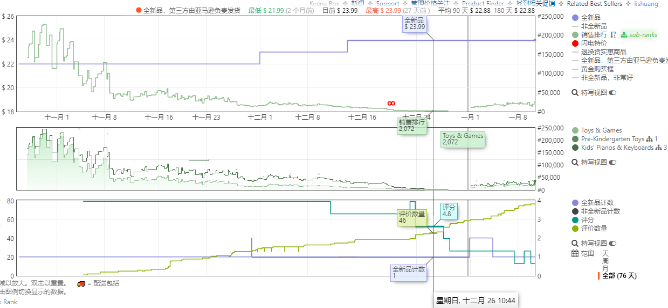
2021/12/07 | 7 | 15,911 | 64 | 15,911 | 17 | 5 | 33 | 22.99
2021/12/08 | 7 | 17,340 | 64 | 17,340 | 17 | 5 | 33 | 22.99
2021/12/09 | 7 | 18,034 | 64 | 18,034 | 17 | 5 | 33 | 22.99
2021/12/10 | 7 | 16,584 | 64 | 16,584 | 17 | 5 | 33 | 22.99
2021/12/11 | 7 | 13,742 | 64 | 13,742 | 17 | 4.9 | 35 | 22.99
2021/12/12 | 8 | 12,696 | 66 | 12,696 | 17 | 4.9 | 35 | 22.99
2021/12/13 | 8 | 12,737 | 66 | 12,737 | 17 | 4.9 | 36 | 23.99
2021/12/14 | 8 | 11,278 | 77 | 11,278 | 17 | 4.9 | 39 | 23.99
2021/12/15 | 8 | 10,372 | 79 | 10,372 | 17 | 4.9 | 39 | 23.99
2021/12/16 | 8 | 9,168 | 86 | 9,168 | 17 | 4.9 | 39 | 23.99
2021/12/17 | 8 | 8,734 | 96 | 8,734 | 18 | 4.9 | 39 | 23.99
2021/12/18 | 8 | 8,574 | 98 | 8,574 | 20 | 4.9 | 39 | 23.99
2021/12/19 | 9 | 5,521 | 124 | 5,521 | 20 | 4.9 | 39 | 23.99
2021/12/20 | 9 | 2,804 | 196 | 5,521 | 20 | 4.9 | 39 | 23.99
2021/12/21 | 9 | 2,791 | 242 | 5,521 | 20 | 4.9 | 39 | 23.99
2021/12/22 | 9 | 2,157 | 280 | 5,521 | 20 | 4.9 | 39 | 23.99
2021/12/23 | 9 | 2,037 | 284 | 5,521 | 20 | 4.8 | 44 | 23.99
2021/12/24 | 9 | 2,030 | 310 | 5,521 | 20 | 4.8 | 45 | 23.99
2021/12/25 | 9 | 2,072 | 306 | 5,521 | 18 | 4.8 | 46 | 23.99
2021/12/26 | 10 | 2,072 | 306 | 5,521 | 18 | 4.8 | 46 | 23.99
2021/12/27 | 10 | 2,072 | 306 | 5,521 | 18 | 4.8 | 47 | 23.99
2021/12/28 | 10 | / | 153 | 5,521 | 18 | 4.6 | 55 | 23.99
2021/12/29 | 10 | / | 117 | 5,521 | 18 | 4.6 | 56 | 23.99
2021/12/30 | 10 | / | 91 | 5,521 | 18 | 4.6 | 58 | 23.99
2021/12/31 | 10 | / | 77 | 5,521 | 18 | 4.6 | 60 | 23.99
2022/01/01 | 1 | 12,993 | 66 | 5,521 | 20 | 4.6 | 60 | 23.99
2022/01/02 | 2 | 12,877 | 66 | 5,521 | 20 | 4.6 | 61 | 23.99
2022/01/03 | 2 | 15,387 | 55 | 5,521 | 20 | 4.6 | 61 | 23.99
2022/01/04 | 2 | 17,832 | 48 | 5,521 | 20 | 4.6 | 64 | 23.99
2022/01/05 | 2 | 16,146 | 56 | 5,521 | 20 | 4.6 | 68 | 23.99
2022/01/06 | 2 | 20,507 | 40 | 5,521 | 20 | 4.6 | 70 | 23.99
2022/01/07 | 2 | 21,209 | 38 | 5,521 | 20 | 4.6 | 70 | 23.99
2022/01/08 | 2 | 19,857 | 40 | 5,521 | 20 | 4.6 | 70 | 23.99
2022/01/09 | 3 | 17,211 | 44 | 5,521 | 33 | 4.6 | 70 | 23.99
2022/01/10 | 3 | 25,499 | 32 | 5,521 | 33 | 4.6 | 70 | 23.99

文案套图设计
亚马逊推广计划
1. 产品优劣势
我们产品的优势 | 我们产品的劣势
1、特有卡拉OK灯光球 | 1、包装
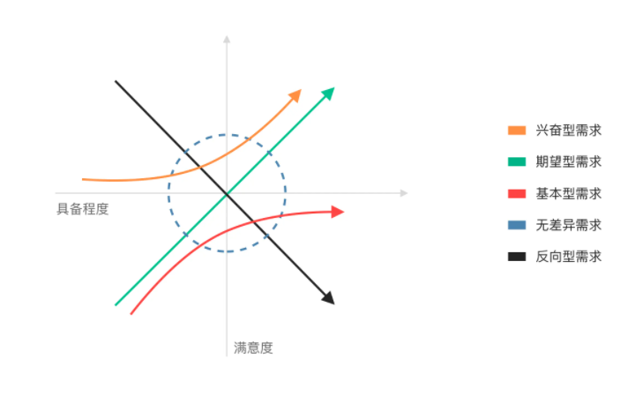
2、工厂特有IC设计 | 2、防滑难以避免
3、面板原创设计 | 3、产品功能性或许无法满足消费者期待
4、增强防滑底料
5、改PP导电膜为PET
6、加厚内部泡棉，增加踩踏体验感

需求特性分类 | 属性 | 属性类型 | 我们产品的属性优势 | 视觉呈现方案 | 文案呈现方案
欢快的场景图(第四张图) | 孩子娱乐 | 基本型 | 独创面板设计，karaoke灯效，整体功能属性的提升 | 孩子在家庭的陪伴下，欢快地随英语起舞 | enjoy music；强化整体的欢快氛围

安全性(第三张图) | 防滑 | 期望型 | 增强防滑底料 | 舒适性整合为一张图, 场景图+图标解释 | Safe, 不用担心滑倒问题

内部结构的升级改造(第二张图) | PET导电膜 | 兴奋型 | 整体功能性的全面提升。 | 通过拆解图+局部功能放大 | fully upgraded
 | 特有IC设计 | 兴奋型
 | 加厚内部泡棉 | 兴奋型
展现产品全类目唯一的karaoke灯效+独特面板设计 | 训练效果 | 兴奋型 | karaoke等效设计、符合欧美儿童审美的面板设计。 | 场景图+局部功能放大图

独特性 | 暂无

